青森県
２０２６ 東北中学校陸上競技大会記念Ｔシャツのご案内

 | 東北中学校陸上競技大会ご出場おめでとうございます。２０２６東北中学校陸上競技大会記念Ｔシャツをご用意いたしました。
 | 東北は一つという意味を込めて『東北は一枚岩』のフレーズを使用しております。
 | 本大会の限定デザインですので、この機会に、ご出場される方も応援される方もぜひ皆様でお揃えください。

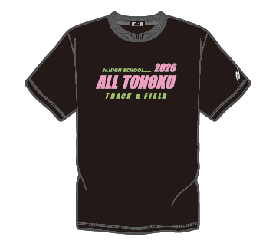
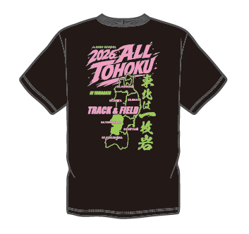
 | ＜ブラック＞
 |  |  | 【青森県】 注文締切

 |  |  | ７月２２日(水) １７：００

Ｔシャツ価格 ￥4,000（税込）

FRONT
BACK

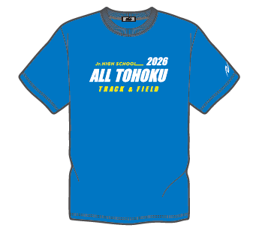
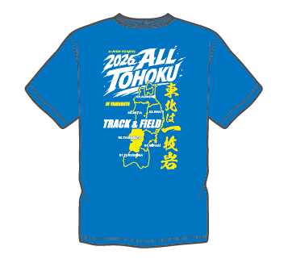
 | ＜ブルー＞

FRONT
BACK
 |  |  |  | 0 | 0
 |  |  |  |  | ¥0

 | 〈 諸注意 〉 |  |  |  | 0 | 0
 | ※オリジナル商品の為、キャンセル、サイズ変更は出来ません。ご了承ください。 |  |  |  | ¥0 | ¥0
 | ※お申込は各学校単位でまとめてご注文いただきますようお願いいたします。
 | 〈 ご注文方法 〉
 | お申込ページへは下記のＱＲコードを読み取ってアクセスしてください。



〈 引渡し方法 〉 | 〈 お引渡し方法 〉
 | ８月３日からの東北中学陸上大会（山形：ＮＤスタジアム）のニシ・スポーツ売店ブースにて現地引渡しとなります。
 | 本フォームのご回答後に送信される「ご注文受付完了メール」をご用意ください。
 | なお、東北大会に参加されない学校につきましては、参加される学校への代理引渡しをお願いいたします。
 | 〈 お支払方法 〉
 | 現地（NDスタジアム）での商品引渡し時、現金でのお支払いとなります。
 | 東北大会に参加されない学校につきましても同様になりますのでよろしくお願いいたします。
 | 〈 ご注文締切日 〉
 | （青森県）７月２２日（水）１７：００まで とさせていただきます。
 | 【申し込み・商品に関するお問い合わせ先、担当者】 〒９８４－００４２ 宮城県仙台市若林区大和町５丁目１１－３２ ナイスアーバン大和町プラザ２０５号室 TEL：080－6215－7235
 |  | 株式会社 ニシ･スポーツ 京谷 祐昭

